Registration 22-24
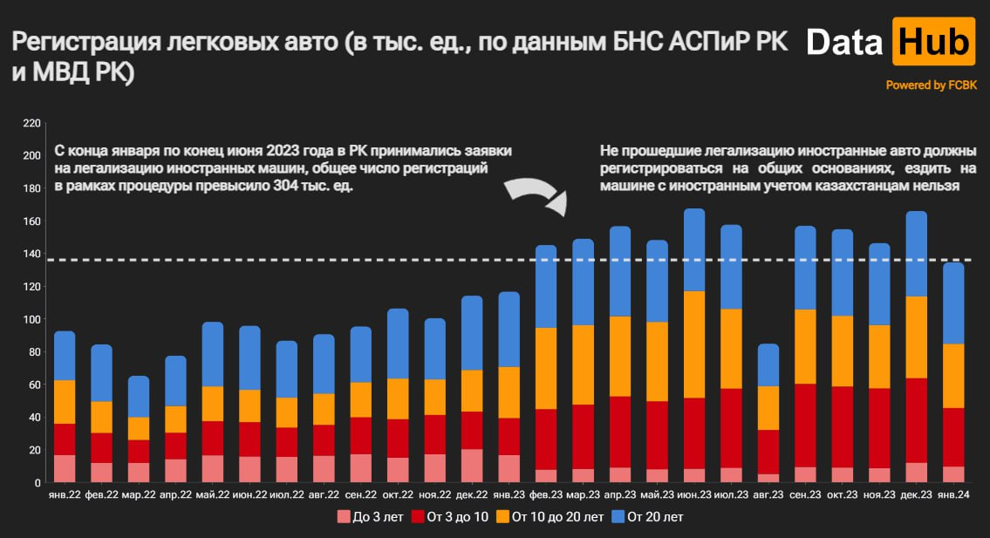
Год | Jan-22 | Feb-22 | Mar-22 | Apr-22 | May-22 | Jun-22 | Jul-22 | Aug-22 | Sep-22 | Oct-22 | Nov-22 | Dec-22 | Jan-23 | Feb-23 | Mar-23 | Apr-23 | May-23 | Jun-23 | Jul-23 | Aug-23 | Sep-23 | Oct-23 | Nov-23 | Dec-23 | Jan-24 | Feb-24
Всего регистраций легковых автомобилей за период, шт. | 92,589 | 84,325 | 65,053 | 77,625 | 98,090 | 95,801 | 86,539 | 90,519 | 95,293 | 106,319 | 100,342 | 114,257 | 116,611 | 145,256 | 148,905 | 156,630 | 148,104 | 167,568 | 157,469 | 84,775 | 156,769 | 154,886 | 146,305 | 165,953 | 134,500 | 125,063
Количество регистраций легковых авто юр. лицами, шт. | 5,209 | 2,785 | 2,066 | 2,288 | 3,182 | 2,878 | 2,477 | 2,648 | 3,165 | 4,260 | 4,353 | 4,715 | 3,189 | 3,261 | 3,321 | 3,883 | 3,200 | 3,321 | 3,444 | 2,266 | 4,350 | 3,461 | 4,755 | 6,093 | 3,767 | 3,571
Количество регистраций легковых с двигателем до 1500 куб. см, шт. | 12,776 | 10,070 | 7,693 | 11,167 | 13,193 | 17,085 | 12,560 | 13,122 | 12,930 | 13,376 | 14,952 | 16,657 | 17,517 | 23,237 | 23,133 | 25,841 | 25,340 | 30,010 | 28,269 | 16,222 | 29,285 | 27,925 | 26,283 | 32,279 | 22,113 | 21,216
Количество регистраций легковых с двигателем от 1500 до 2000 куб. см | 42,627 | 39,116 | 30,607 | 35,272 | 45,401 | 41,792 | 39,527 | 41,292 | 44,768 | 50,093 | 45,900 | 52,664 | 52,991 | 63,068 | 64,584 | 67,698 | 63,554 | 67,678 | 66,815 | 36,979 | 67,079 | 67,374 | 62,339 | 65,716 | 57,112 | 53,166
Количество регистраций легковых с двигателем от 2000 до 2500 куб. см | 17,402 | 16,310 | 12,208 | 14,092 | 17,777 | 16,092 | 15,668 | 16,388 | 17,515 | 19,229 | 18,113 | 20,572 | 21,145 | 28,814 | 30,110 | 30,677 | 28,865 | 34,432 | 30,507 | 15,246 | 28,875 | 28,785 | 27,877 | 33,815 | 26,719 | 23,938
Количество регистраций легковых с двигателем от 2500 до 4000 куб. см | 15,713 | 15,195 | 11,431 | 13,028 | 16,982 | 16,163 | 14,479 | 15,210 | 16,205 | 18,879 | 17,333 | 19,663 | 20,687 | 25,285 | 25,796 | 26,660 | 24,447 | 29,271 | 25,611 | 13,092 | 24,790 | 24,552 | 23,800 | 27,691 | 23,164 | 21,413
Количество регистраций легковых автомобилей с двигателем свыше 4000 куб.см | 2,370 | 2,620 | 1,948 | 2,625 | 3,158 | 3,300 | 2,860 | 2,988 | 2,419 | 1,511 | 3,680 | 3,434 | 3,264 | 3,488 | 3,662 | 3,915 | 3,444 | 3,762 | 3,642 | 1,880 | 3,820 | 3,715 | 3,582 | 4,172 | 3,417 | 3,435
Количество регистраций легковых автомобилей с бензиновым двигателем | 77,366 | 71,246 | 55,263 | 66,313 | 83,330 | 83,856 | 74,089 | 77,445 | 81,894 | 88,184 | 83,220 | 97,271 | 100,477 | 126,193 | 129,454 | 135,352 | 128,518 | 147,587 | 137,810 | 74,800 | 136,082 | 135,424 | 128,833 | 148,196 | 117,793 | 109,448
Количество регистраций легковых автомобилей с дизельным двигателем | 1,998 | 1,613 | 1,296 | 1,436 | 1,897 | 1,559 | 1,629 | 1,713 | 1,696 | 2,451 | 2,218 | 2,027 | 1,908 | 2,376 | 2,659 | 2,577 | 2,444 | 2,739 | 2,391 | 1,258 | 2,384 | 2,435 | 2,400 | 2,453 | 1,948 | 1,984
Количество регистраций легковых автомобилей с газовым двигателем | 122 | 90 | 63 | 82 | 99 | 81 | 87 | 92 | 140 | 116 | 150 | 213 | 186 | 276 | 305 | 279 | 267 | 369 | 350 | 196 | 359 | 424 | 433 | 680 | 371 | 357
Количество регистраций легковых автомобилей со смешанным топливом | 11,420 | 10,393 | 7,289 | 8,377 | 11,206 | 9,197 | 9,312 | 9,774 | 10,150 | 14,097 | 12,606 | 13,242 | 13,077 | 15,075 | 14,884 | 16,121 | 14,455 | 14,504 | 14,348 | 7,197 | 15,078 | 14,094 | 12,271 | 12,383 | 12,453 | 11,411
Количество регистраций легковых электромобилей | - | - | - | - | - | - | - | - | - | - | - | 258 | 232 | 354 | 431 | 841 | 857 | 994 | 946 | 582 | 1,292 | 1,041 | 1,006 | 1,010 | 754 | 613
Количество регистраций легковых автомобилей не старше 3 лет | 16,709 | 11,910 | 11,859 | 14,224 | 16,477 | 15,834 | 15,560 | 16,371 | 17,291 | 14,993 | 17,239 | 20,320 | 16,562 | 7,827 | 8,306 | 9,091 | 7,954 | 8,382 | 8,889 | 5,225 | 9,404 | 9,057 | 8,618 | 12,048 | 9,746 | 9,287
Количество регистраций легковых автомобилей возрастом более 3 лет, но не более 7 лет | 9,021 | 4,848 | 4,077 | 4,654 | 5,992 | 6,314 | 5,111 | 5,383 | 6,554 | 6,495 | 7,273 | 7,060 | 6,896 | 19,509 | 21,386 | 24,825 | 24,638 | 25,325 | 29,560 | 16,690 | 32,038 | 30,663 | 31,171 | 38,572 | 24,643 | 23,897
Количество регистраций легковых автомобилей возрастом более 7 лет, но не более 10 лет | 10,084 | 13,429 | 9,949 | 11,493 | 14,873 | 14,764 | 12,793 | 13,389 | 15,949 | 17,167 | 16,733 | 15,942 | 15,825 | 17,485 | 17,801 | 18,621 | 16,937 | 17,816 | 18,853 | 10,129 | 18,781 | 18,903 | 17,759 | 13,017 | 11,104 | 10,551
Количество регистраций легковых автомобилей возрастом более 10 лет | 26,709 | 19,411 | 13,917 | 16,407 | 21,258 | 19,602 | 18,276 | 19,102 | 21,363 | 24,807 | 21,698 | 25,541 | 31,427 | 49,716 | 48,598 | 49,065 | 48,591 | 65,405 | 48,787 | 26,744 | 45,460 | 43,183 | 38,679 | 50,034 | 39,268 | 36,761
Количество регистраций легковых автомобилей возрастом более 20 лет | 30,066 | 34,727 | 25,251 | 30,847 | 39,490 | 39,287 | 34,799 | 36,274 | 34,136 | 42,857 | 37,399 | 45,394 | 45,901 | 50,719 | 52,814 | 55,028 | 49,984 | 50,640 | 51,380 | 25,987 | 51,086 | 53,080 | 50,078 | 52,282 | 49,739 | 44,567
Доля регистраций легковых авто юр. лицами, % | 4.9% | 2.6% | 1.9% | 2.2% | 3.0% | 2.7% | 2.3% | 2.5% | 3.0% | 4.0% | 4.1% | 4.4% | 3.0% | 3.1% | 3.1% | 3.7% | 3.0% | 3.1% | 3.2% | 2.1% | 4.1% | 3.3% | 4.5% | 5.7% | 3.5% | 3.4%
Доля регистраций легковых с двигателем до 1500 куб. см, % | 12.0% | 9.5% | 7.2% | 10.5% | 12.4% | 16.1% | 11.8% | 12.3% | 12.2% | 12.6% | 14.1% | 15.7% | 16.5% | 21.9% | 21.8% | 24.3% | 23.8% | 28.2% | 26.6% | 15.3% | 27.5% | 26.3% | 24.7% | 30.4% | 20.8% | 20.0%
Доля регистраций легковых с двигателем от 1500 до 2000 куб. см | 40.1% | 36.8% | 28.8% | 33.2% | 42.7% | 39.3% | 37.2% | 38.8% | 42.1% | 47.1% | 43.2% | 49.5% | 49.8% | 59.3% | 60.7% | 63.7% | 59.8% | 63.7% | 62.8% | 34.8% | 63.1% | 63.4% | 58.6% | 61.8% | 53.7% | 50.0%
Доля регистраций легковых с двигателем от 2000 до 2500 куб. см | 16.4% | 15.3% | 11.5% | 13.3% | 16.7% | 15.1% | 14.7% | 15.4% | 16.5% | 18.1% | 17.0% | 19.3% | 19.9% | 27.1% | 28.3% | 28.9% | 27.1% | 32.4% | 28.7% | 14.3% | 27.2% | 27.1% | 26.2% | 31.8% | 25.1% | 22.5%
Доля регистраций легковых с двигателем от 2500 до 4000 куб. см | 14.8% | 14.3% | 10.8% | 12.3% | 16.0% | 15.2% | 13.6% | 14.3% | 15.2% | 17.8% | 16.3% | 18.5% | 19.5% | 23.8% | 24.3% | 25.1% | 23.0% | 27.5% | 24.1% | 12.3% | 23.3% | 23.1% | 22.4% | 26.0% | 21.8% | 20.1%
Доля регистраций легковых автомобилей с двигателем свыше 4000 куб.см | 2.2% | 2.5% | 1.8% | 2.5% | 3.0% | 3.1% | 2.7% | 2.8% | 2.3% | 1.4% | 3.5% | 3.2% | 3.1% | 3.3% | 3.4% | 3.7% | 3.2% | 3.5% | 3.4% | 1.8% | 3.6% | 3.5% | 3.4% | 3.9% | 3.2% | 3.2%
Доля регистраций легковых автомобилей с бензиновым двигателем | 72.8% | 67.0% | 52.0% | 62.4% | 78.4% | 78.9% | 69.7% | 72.8% | 77.0% | 82.9% | 78.3% | 91.5% | 94.5% | 118.7% | 121.8% | 127.3% | 120.9% | 138.8% | 129.6% | 70.4% | 128.0% | 127.4% | 121.2% | 139.4% | 110.8% | 102.9%
Доля регистраций легковых автомобилей с дизельным двигателем | 1.9% | 1.5% | 1.2% | 1.4% | 1.8% | 1.5% | 1.5% | 1.6% | 1.6% | 2.3% | 2.1% | 1.9% | 1.8% | 2.2% | 2.5% | 2.4% | 2.3% | 2.6% | 2.2% | 1.2% | 2.2% | 2.3% | 2.3% | 2.3% | 1.8% | 1.9%
Доля регистраций легковых автомобилей с газовым двигателем | 0.1% | 0.1% | 0.1% | 0.1% | 0.1% | 0.1% | 0.1% | 0.1% | 0.1% | 0.1% | 0.1% | 0.2% | 0.2% | 0.3% | 0.3% | 0.3% | 0.3% | 0.3% | 0.3% | 0.2% | 0.3% | 0.4% | 0.4% | 0.6% | 0.3% | 0.3%
Доля регистраций легковых автомобилей со смешанным топливом | 10.7% | 9.8% | 6.9% | 7.9% | 10.5% | 8.7% | 8.8% | 9.2% | 9.5% | 13.3% | 11.9% | 12.5% | 12.3% | 14.2% | 14.0% | 15.2% | 13.6% | 13.6% | 13.5% | 6.8% | 14.2% | 13.3% | 11.5% | 11.6% | 11.7% | 10.7%
Доля регистраций легковых электромобилей | 0.0% | 0.0% | 0.0% | 0.0% | 0.0% | 0.0% | 0.0% | 0.0% | 0.0% | 0.0% | 0.0% | 0.2% | 0.2% | 0.3% | 0.4% | 0.8% | 0.8% | 0.9% | 0.9% | 0.5% | 1.2% | 1.0% | 0.9% | 0.9% | 0.7% | 0.6%
Доля регистраций легковых автомобилей не старше 3 лет | 15.7% | 11.2% | 11.2% | 13.4% | 15.5% | 14.9% | 14.6% | 15.4% | 16.3% | 14.1% | 16.2% | 19.1% | 15.6% | 7.4% | 7.8% | 8.6% | 7.5% | 7.9% | 8.4% | 4.9% | 8.8% | 8.5% | 8.1% | 11.3% | 9.2% | 8.7%
Доля регистраций легковых автомобилей возрастом более 3 лет, но не более 7 лет | 8.5% | 4.6% | 3.8% | 4.4% | 5.6% | 5.9% | 4.8% | 5.1% | 6.2% | 6.1% | 6.8% | 6.6% | 6.5% | 18.3% | 20.1% | 23.3% | 23.2% | 23.8% | 27.8% | 15.7% | 30.1% | 28.8% | 29.3% | 36.3% | 23.2% | 22.5%
Доля регистраций легковых автомобилей возрастом более 7 лет, но не более 10 лет | 9.5% | 12.6% | 9.4% | 10.8% | 14.0% | 13.9% | 12.0% | 12.6% | 15.0% | 16.1% | 15.7% | 15.0% | 14.9% | 16.4% | 16.7% | 17.5% | 15.9% | 16.8% | 17.7% | 9.5% | 17.7% | 17.8% | 16.7% | 12.2% | 10.4% | 9.9%
Доля регистраций легковых автомобилей возрастом более 10 лет | 25.1% | 18.3% | 13.1% | 15.4% | 20.0% | 18.4% | 17.2% | 18.0% | 20.1% | 23.3% | 20.4% | 24.0% | 29.6% | 46.8% | 45.7% | 46.1% | 45.7% | 61.5% | 45.9% | 25.2% | 42.8% | 40.6% | 36.4% | 47.1% | 36.9% | 34.6%
Доля регистраций легковых автомобилей возрастом более 20 лет | 28.3% | 32.7% | 23.8% | 29.0% | 37.1% | 37.0% | 32.7% | 34.1% | 32.1% | 40.3% | 35.2% | 42.7% | 43.2% | 47.7% | 49.7% | 51.8% | 47.0% | 47.6% | 48.3% | 24.4% | 48.0% | 49.9% | 47.1% | 49.2% | 46.8% | 41.9%

OTTC
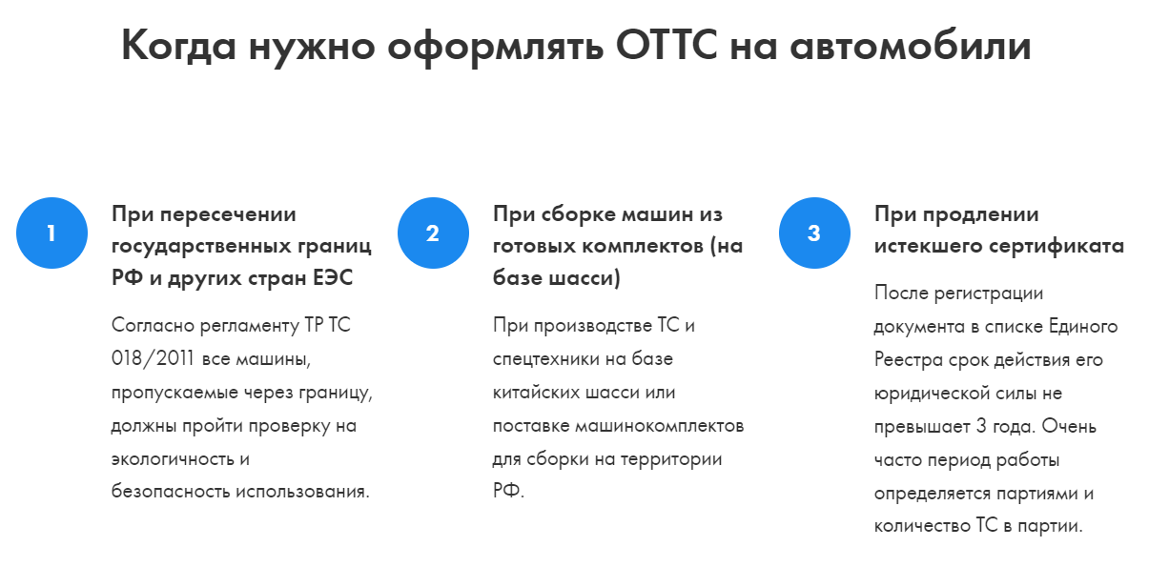
Одобрение типа транспортного средства для дилеров китайского автопрома – это документ, который содержит исчерпывающие технические данные на партию автомобилей, планируемых к перевозке из КНР в РФ или страны Таможенного союза. Стоит отметить, что если из Китая планируется перевозить не партию, а лишь несколько автомобилей, то в этом случае нужно будет оформить только СБКТС
 | Сроки | Стоимость, USD
Этап 1 Предварительная подготовка документов | от 15 дней | 6,000.00
Получение WMI | от 7 дней | 4,500.00
Получение ISO | от 7 дней | 1,500.00
Этап 2 Подача заявки н ОТТС | от 50 дней | 3,100.00
Подготовка зявки на свидетельство | 1 день | 100.00
Рассмотрение заяки | 15 дней | -
Проверочные процедуры | 1 день | 3,000.00
Сертификационные проверки | от 10 дней
Подготовка и оформление документа о соответствии автомобиля нормативам | от 10 дней
Регистрация и получение документа об одобрении | от 10 дней
Расходы на "сопровождение" документов | - | 5,000.00
Итого | от 65 дней | 14,100.00

Loans
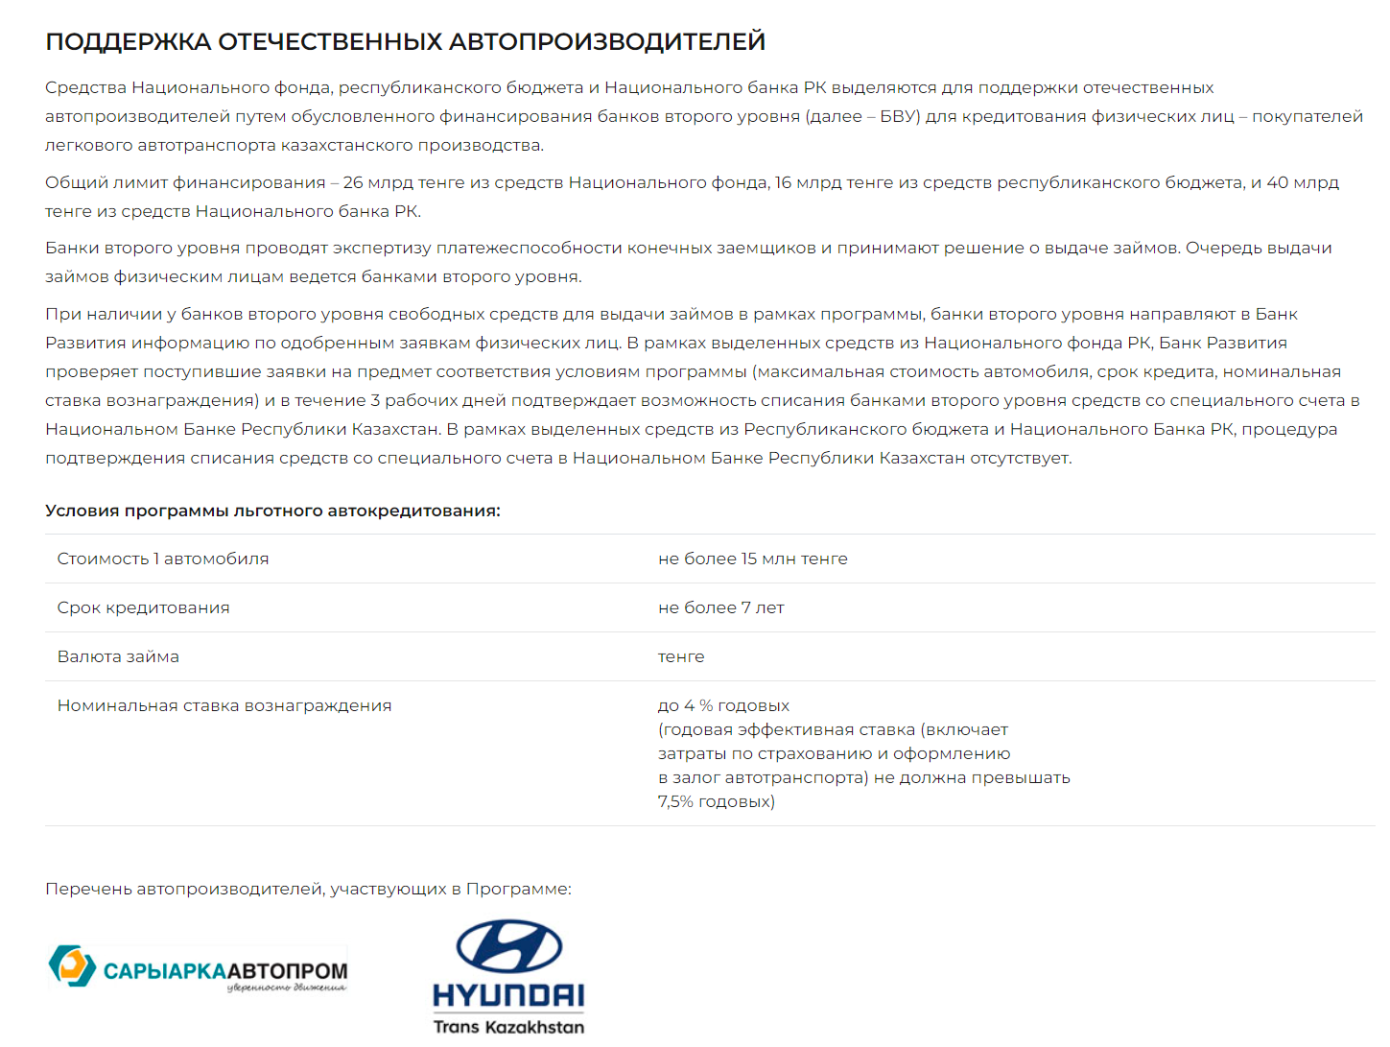
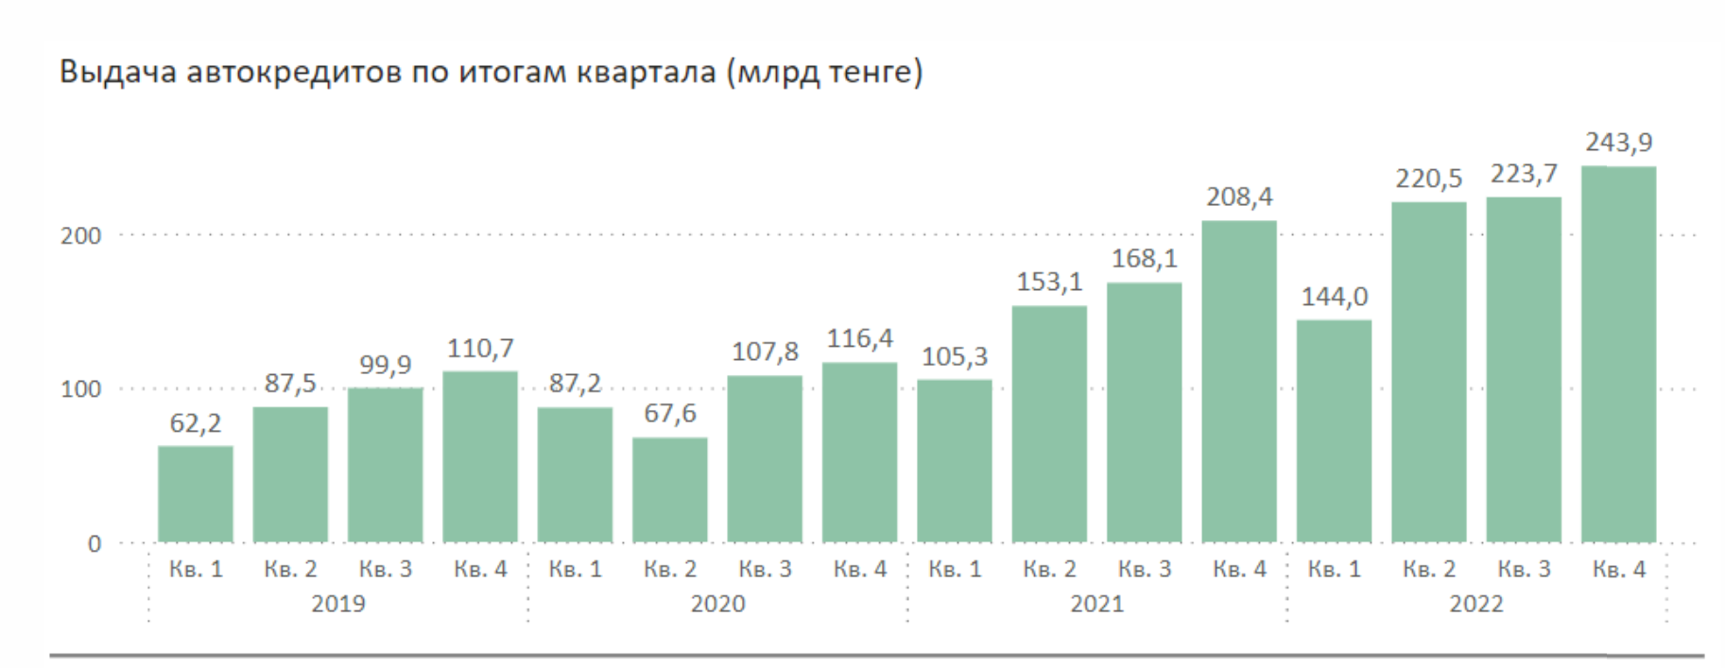
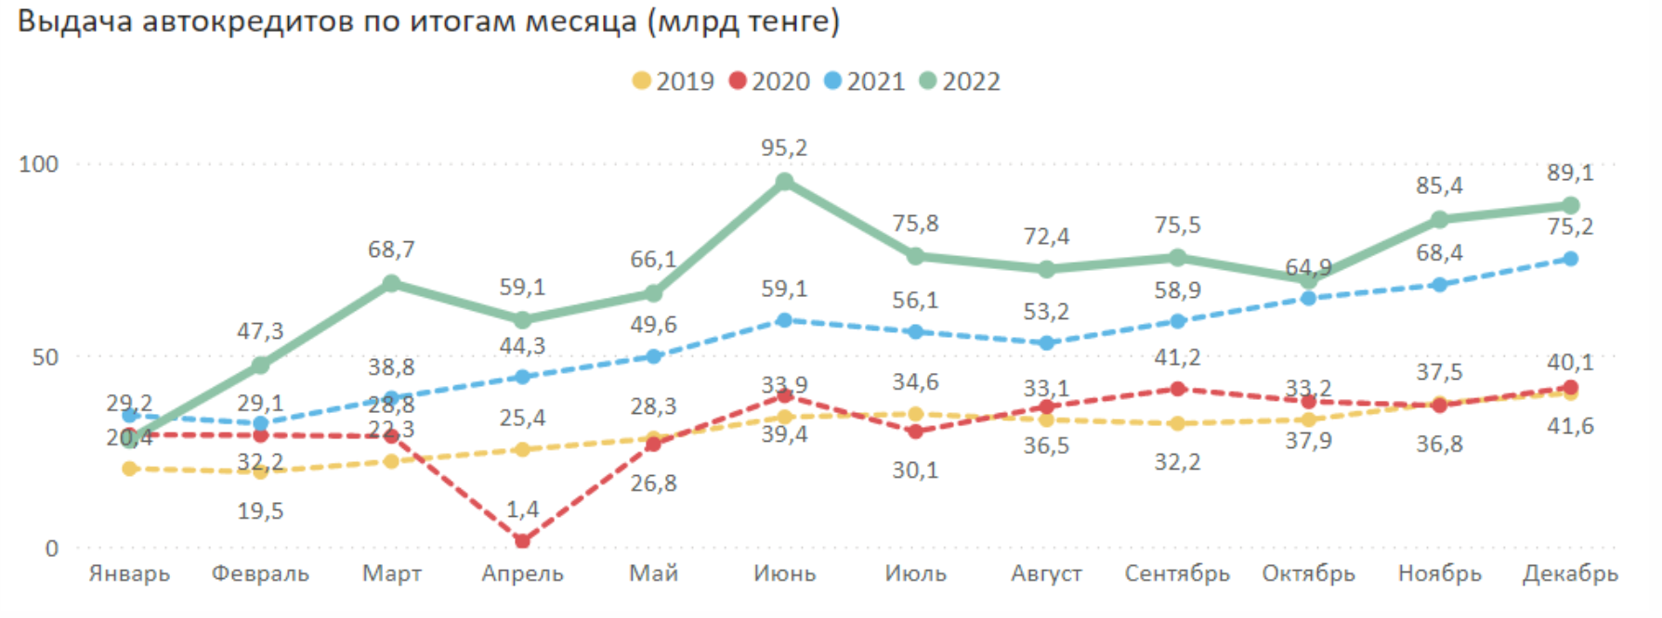
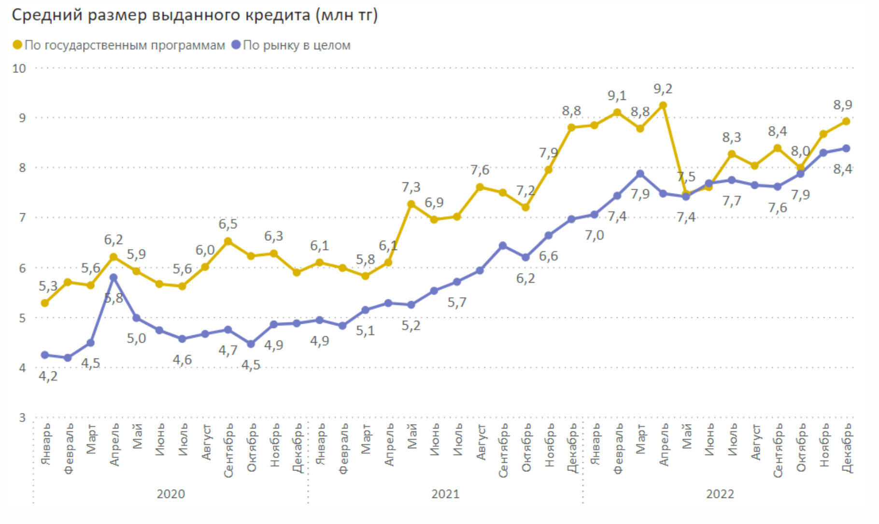
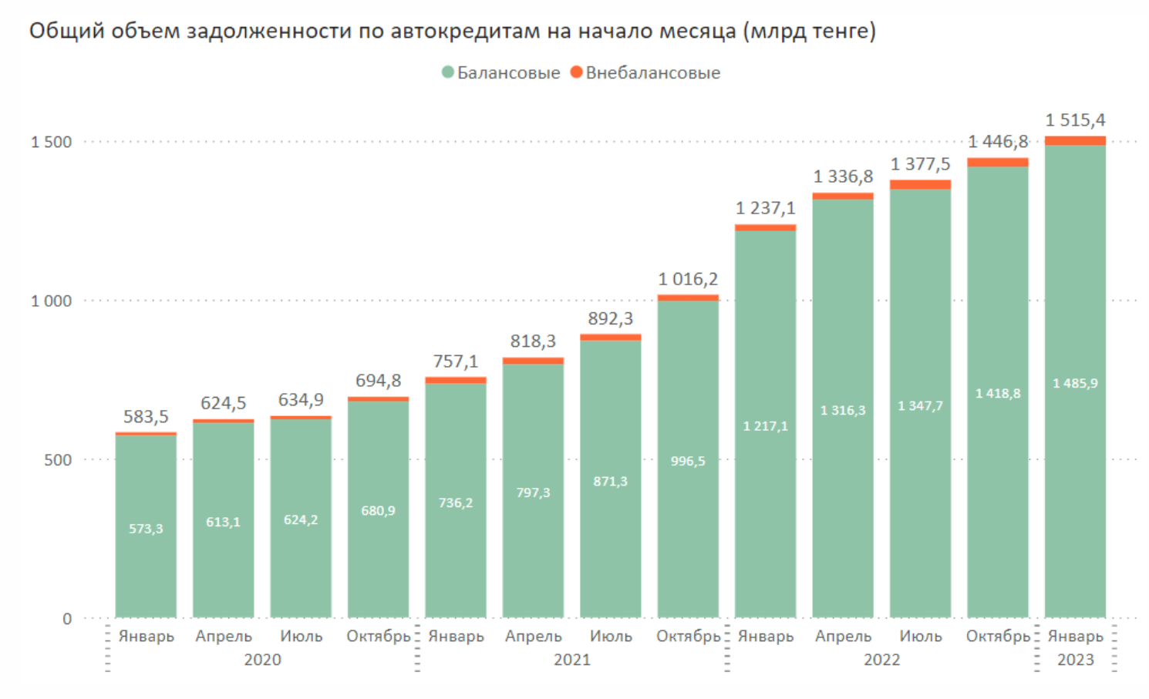
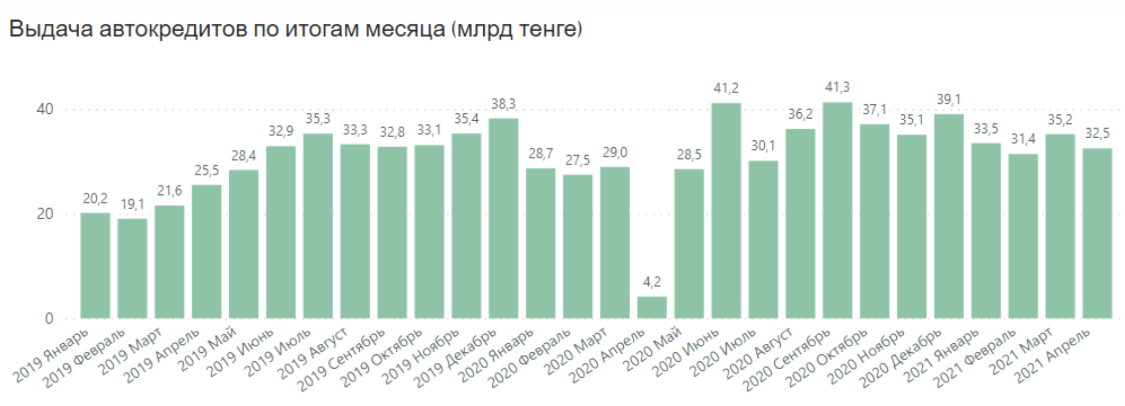
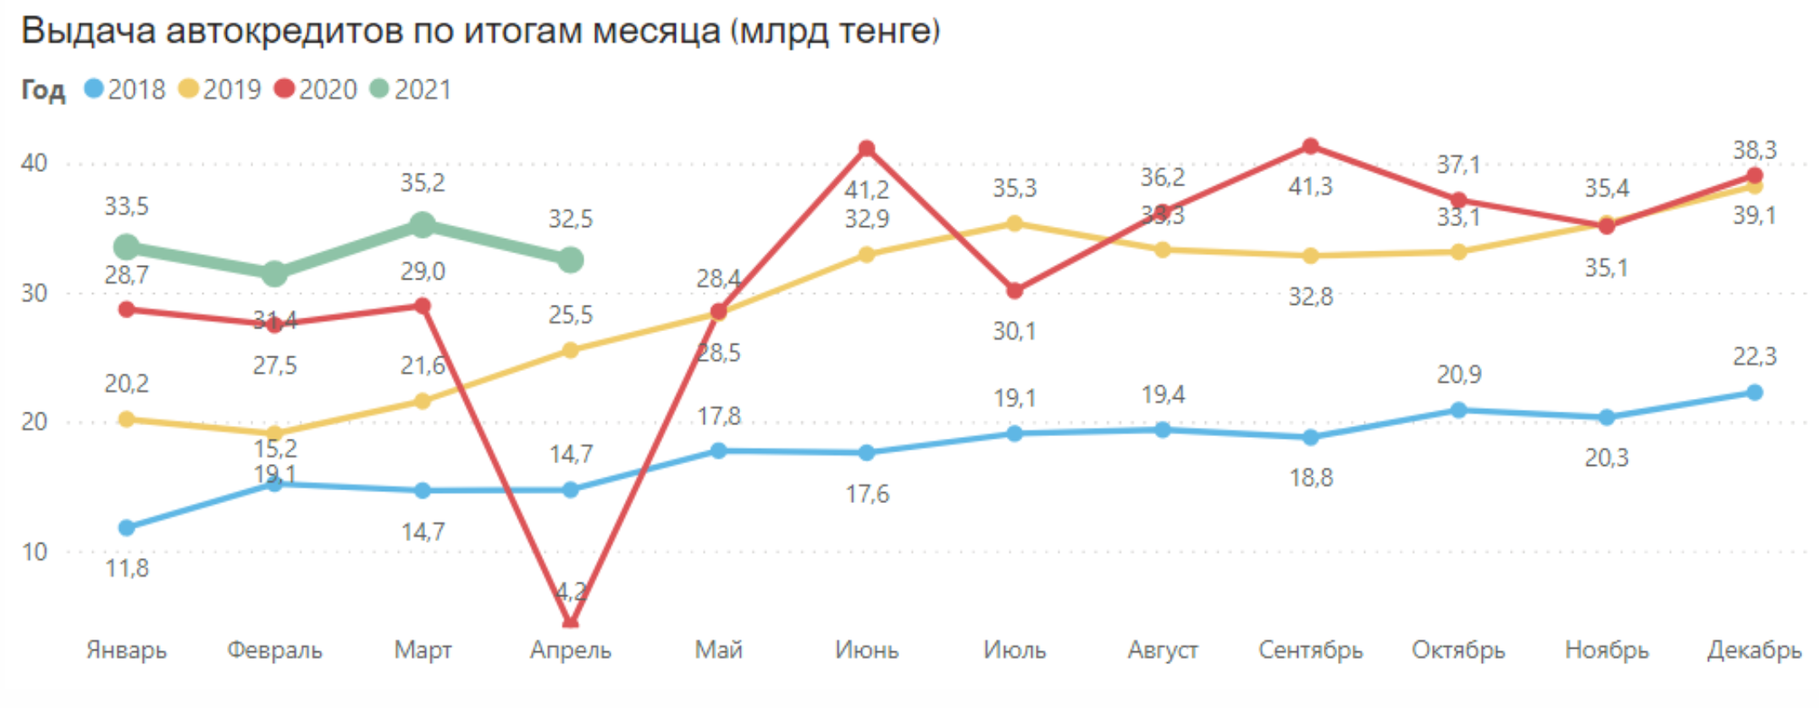
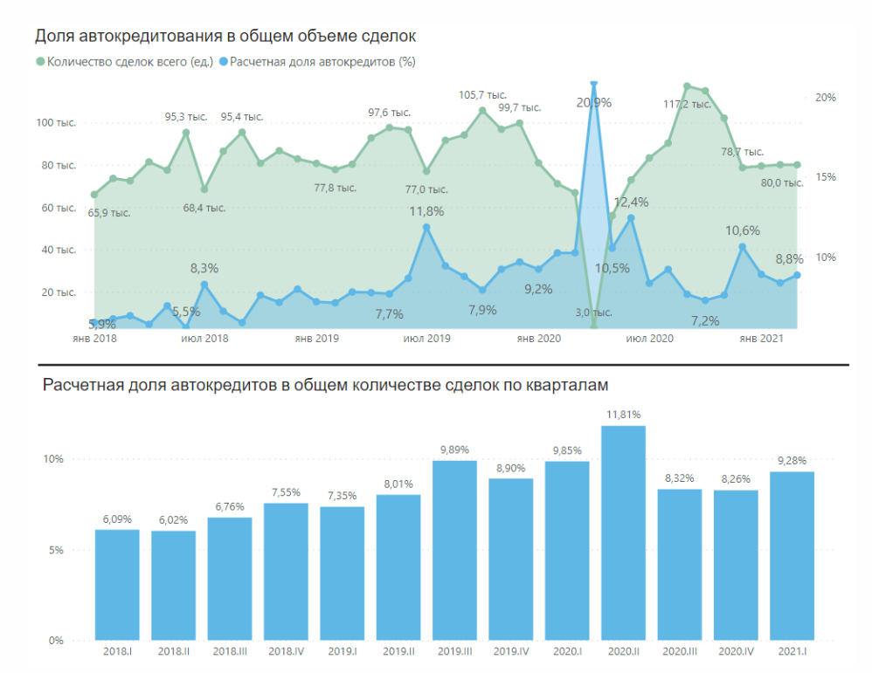
 |  |  |  |  |  | Статистика ПРИБЛИЗИТЕЛЬНАЯ по России, для контекста
 | 2023 | 2022 | 2021 | 2020 | 2019
Сумма выданных автокредитов, в млрд. KZD | 1,635 | 832 | 635 | 379 | 360 | Год | Объем автокредитов, руб. | Средний курс доллара, руб./$ | Объем автокредитов, $ | Средний размер автокредита, руб. | Количество выданных автокредитов, шт.
Сумма выданных автокредитов, в млрд. USD | 3.6 | 1.8 | 1.5 | 0.9 | 0.9 | 2020 | 768,800,000,000 | 72.324 | 10,629,943,034 | 1,280,000 | 1,600,000
Количество выданных автокредитов, шт. | 208,400 | 107,303 | 109,233 | 85,883 | 87,113 | 2021 | 963,000,000,000 | 73.676 | 13,070,742,168 | 1,280,000 | 1,660,000
Средняя сумма автокредита, в млн. KZD | 7.8 | 7.8 | 5.8 | 4.4 | 4.1 | 2022 | 1,320,000,000,000 | 68.35 | 19,312,362,838 | 1,340,000 | 687,000
Средний курс KZT к USD за год | 456.31 | 460.48 | 426.03 | 412.95 | 382.75 | 2023 | 1,600,000,000,000 | 85.81 | 18,645,845,473 | 1,560,000 | 1,050,000

